Лист1
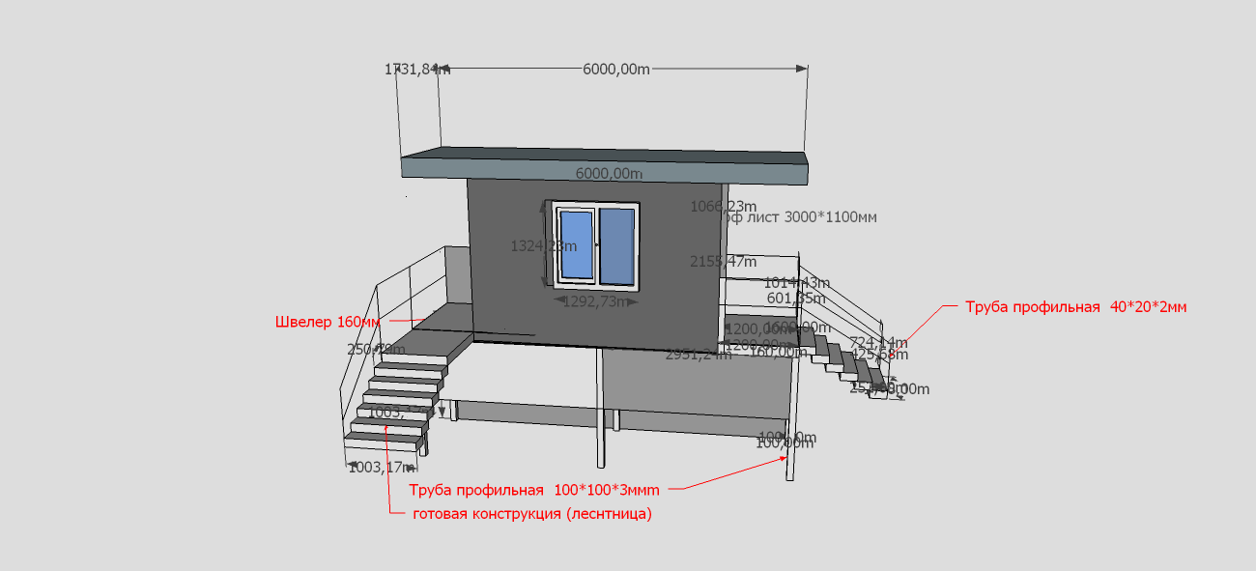
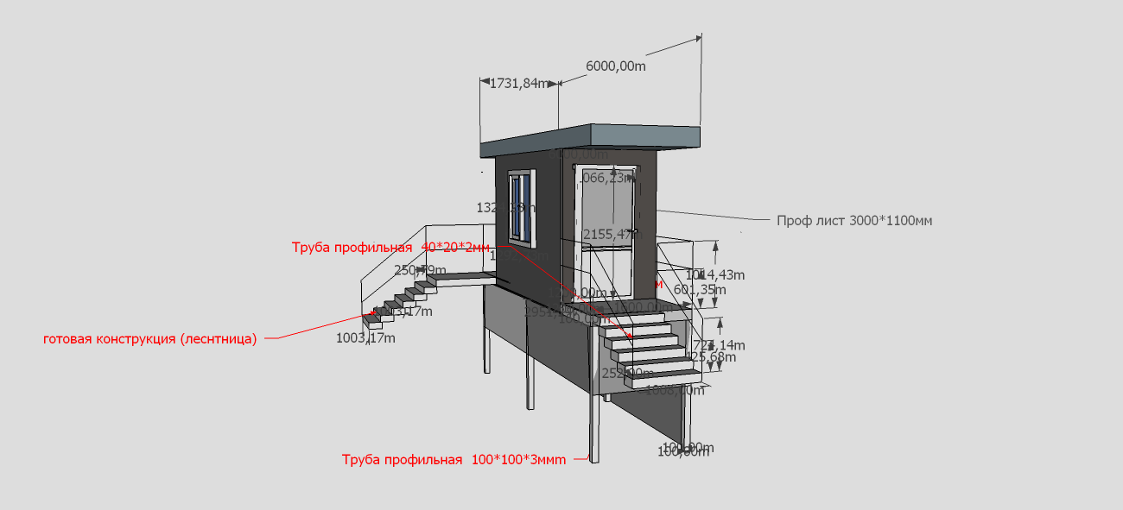
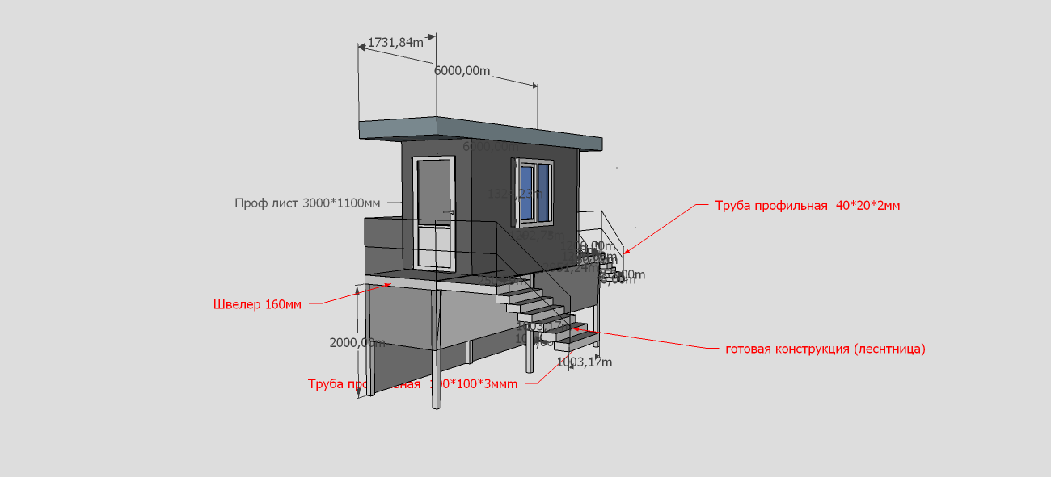
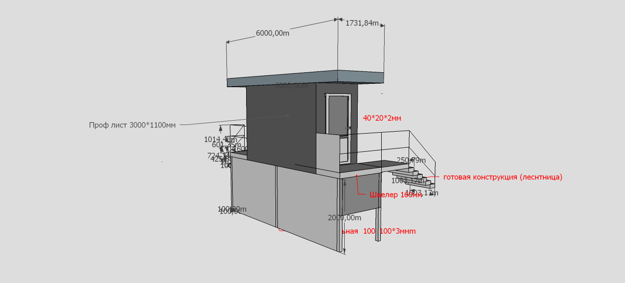
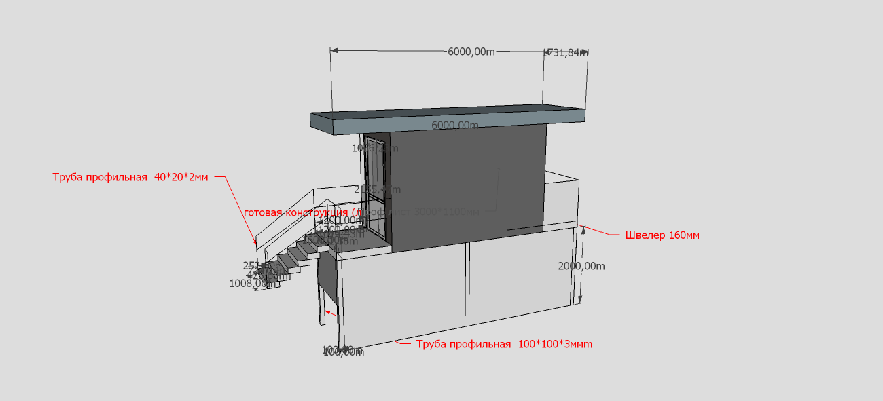
Дата | Наименование работ | Ед.изм | Кол-во | стоимость ед. | Сумма | Комментарии
 | Труба профильная 100*100*3мм | м.п | 30.00 |  | 0.00
 | Труба профильная 50*50*2мм | м.п | 68.00 |  | 0.00
 | Труба профильная 40*20*2мм | м.п | 20.00 |  | 0.00
 | Швелер 100мм | м.п | 26.00 |  | 0.00
 | Уголок 50мм | м.п | 25.00 |  | 0.00
 | Лист рифлёный 8000*1600*4мм | м.п | 10.00 |  | 0.00
 | Арматура 16мм | м.п | 30.00 |  | 0.00
 | Проф лист 3000*1100мм | шт | 15.00 |  | 0.00
 | Минвата (15м.кв) | рул. | 2.00 |  | 0.00
 | Цемент 25кг | шт | 10.00 |  | 0.00
 | Песок 40кг | шт | 24.00 |  | 0.00
 | Щебень 40кг | шт | 10.00 |  | 0.00
 | Плёнка паробарьера (20м.п) | м.п | 2.00 |  | 0.00
 | Уголок для проф листа 50*50мм внутреняя обшивка | м.п | 10.00 |  | 0.00
 | Обналичник для пластиковых дверей | м.п | 14.00 |  | 0.00
 | Плинтус | м.п | 15.00 |  | 0.00
 | Краска ПФ115 | литр. | 5.00 |  | 0.00
 | Грунтовка ГФ 021 | литр. | 10.00 |  | 0.00
 | Кисть 50мм | шт. | 4.00 |  | 0.00
 | Валик 100мм | шт. | 6.00 |  | 0.00
 | Лоток под валик | шт. | 2.00 |  | 0.00
 | Ручка для валика | шт. | 2.00 |  | 0.00
 | Ведро 10л | шт. | 1.00 |  | 0.00
 | Электроды 3мм (9кг*2,5) | пачк. | 4.00 |  | 0.00
 | Диск отрезной по металлу 180мм | шт. | 20.00 |  | 0.00
 | Плитка тротуарная | м2 | 35.00 |  | 0.00
 | Доска обрезная 30х150 | м.п | 15 |  | 0.00
 | Изделие с Установкой окна1200*1250 (металоплас.) | шт | 1 |  | 0.00
 | Изделие с Установкой 2100*1000 (металопласт.) | шт | 2 |  | 0.00
 | Транспортные расходы | шт | 4 |  | 0.00

 | Итого по материалам и работам: |  |  |  | 0.00

Смета работ
№ п/п | Наименование работ | Ед.изм | Кол-во | стоимость .ед | общая цена
 | Монтаж металокаркаса | шт. | 1 |  | 0
1 | Изготовления основания(платформа) | м.п | 6 |  | 0
2 | Изготовление каркаса | м.п | 35 |  | 0
3 | Изготовление лестницы | м.п | 2 |  | 0
4 | Грунтовка всей конструкции | м.п | 95 |  | 0
5 | Изготовление перил | м.п | 30 |  | 0
 | обшивка и утипление | шт | 1 |  | 0
6 | Утепление каркаса | м2 | 30 |  | 0
7 | Обшивка каркаса профлистом | м2 | 50 |  | 0
8 | Бурение отверстий 200*2001500 | шт. | 6 |  | 0
9 | Монтаж Уголок для проф листа 50*50мм внутреняя обшивка | м.п | 14 |  | 0
 | Укладка тротуарной плитки | шт | 1 |  | 0
11 | Разработка грунта | м3 | 35 |  | 0
10 | Укладка плитки | м2 | 35 |  | 0
 | Итого по работам |  |  |  | 0
 | Всего по материалам и работам

